Sheet1
 |  |  |  | Евклидово
 | X1 | X2 |  | 1 | 2 | 3 | 4 | 5 | 6 | 7
O1 | 2 | 2 | 1 | 0.00 | 9.85 | 11.18 | 2.24 | 16.28 | 13.89 | 6.00
O2 | 6 | 11 | 2 | 9.85 | 0.00 | 7.21 | 8.25 | 7.62 | 8.25 | 9.22
O3 | 12 | 7 | 3 | 11.18 | 7.21 | 0.00 | 8.94 | 7.07 | 2.83 | 6.40
O4 | 4 | 3 | 4 | 2.24 | 8.25 | 8.94 | 0.00 | 14.21 | 11.66 | 4.12
O5 | 13 | 14 | 5 | 16.28 | 7.62 | 7.07 | 14.21 | 0.00 | 5.10 | 13.00
O6 | 14 | 9 | 6 | 13.89 | 8.25 | 2.83 | 11.66 | 5.10 | 0.00 | 9.22
O7 | 8 | 2 | 7 | 6.00 | 9.22 | 6.40 | 4.12 | 13.00 | 9.22 | 0.00

 |  |  |  | 1 | 2 | 3 | 4 | 5 | 6 | 7
 |  |  |  | Хэмингово
 |  |  | 1 | 0.00 | 13.00 | 15.00 | 3.00 | 23.00 | 19.00 | 6.00
 |  |  | 2 | 13.00 | 0.00 | 10.00 | 10.00 | 10.00 | 10.00 | 11.00
 |  |  | 3 | 15.00 | 10.00 | 0.00 | 12.00 | 8.00 | 4.00 | 9.00
 |  |  | 4 | 3.00 | 10.00 | 12.00 | 0.00 | 20.00 | 16.00 | 5.00
 |  |  | 5 | 23.00 | 10.00 | 8.00 | 20.00 | 0.00 | 6.00 | 17.00
 |  |  | 6 | 19.00 | 10.00 | 4.00 | 16.00 | 6.00 | 0.00 | 13.00
 |  |  | 7 | 6.00 | 11.00 | 9.00 | 5.00 | 17.00 | 13.00 | 0.00

 |  |  |  | 1 | 2 | 3 | 4 | 5 | 6 | 7
 |  |  |  | Чебышев
 |  |  | 1 | 0.00 | 9.00 | 10.00 | 2.00 | 12.00 | 12.00 | 6.00
 |  |  | 2 | 9.00 | 0.00 | 6.00 | 8.00 | 7.00 | 8.00 | 9.00
 |  |  | 3 | 10.00 | 6.00 | 0.00 | 8.00 | 7.00 | 2.00 | 5.00
 |  |  | 4 | 2.00 | 8.00 | 8.00 | 0.00 | 11.00 | 10.00 | 4.00
 |  |  | 5 | 12.00 | 7.00 | 7.00 | 11.00 | 0.00 | 5.00 | 12.00
 |  |  | 6 | 12.00 | 8.00 | 2.00 | 10.00 | 5.00 | 0.00 | 7.00
 |  |  | 7 | 6.00 | 9.00 | 5.00 | 4.00 | 12.00 | 7.00 | 0.00

К средних
начало первой итерации
2 | 2
6 | 11
12 | 7
4 | 3
13 | 14
14 | 9
8 | 2
 |  |  |  |  |  | Начало ПЕРВОЙ ИТТЕРАЦИИ
 |  |  |  |  |  | X1 | X2 |  |  | 1 | 2 | 3 | 4 | 5 | 6 | 7
 |  |  |  |  | O1 | 2 | 2 |  | 1 | 0.00 | 9.85 | 11.18 | 2.24 | 16.28 | 13.89 | 6.00
 |  |  |  |  | O2 | 6 | 11 |  | 2 | 9.85 | 0.00 | 7.21 | 8.25 | 7.62 | 8.25 | 9.22
 |  |  |  |  | O3 | 12 | 7 |  | 3 | 11.18 | 7.21 | 0.00 | 8.94 | 7.07 | 2.83 | 6.40
 |  |  |  |  | O4 | 4 | 3 |  | 4 | 2.24 | 8.25 | 8.94 | 0.00 | 14.21 | 11.66 | 4.12
 |  |  |  |  | O5 | 13 | 14 |  | 5 | 16.28 | 7.62 | 7.07 | 14.21 | 0.00 | 5.10 | 13.00
 |  |  |  |  | O6 | 14 | 9 |  | 6 | 13.89 | 8.25 | 2.83 | 11.66 | 5.10 | 0.00 | 9.22
 |  |  |  |  | O7 | 8 | 2 |  | 7 | 6.00 | 9.22 | 6.40 | 4.12 | 13.00 | 9.22 | 0.00
 |  |  |  |  | E1 | 14 | 9
 |  |  |  |  | E2 | 4 | 3
 |  |  |  |  | E3 | 8 | 2
 |  |  |  |  | w1 | 1
 |  |  |  |  | w2 | 2
 |  |  |  |  | w3 | 1

 |  |  |  |  |  | X1 | X2
 | X1 | X2 |  |  | O1 | 2 | 2
O1 | 2 | 2 |  |  | O2 | 6 | 11
O2 | 6 | 11 |  |  | O3 | 12 | 7
O3 | 12 | 7 | w1 | 2 | O4 | 4 | 3
O4 | 4 | 3 | w2 | 2 | O5 | 13 | 14
O5 | 13 | 14 | w3 | 1 | O6 | 14 | 9
O6 | 14 | 9 |  |  | O7 | 8 | 2
O7 | 8 | 2 |  |  | E1 | 10 | 10
E1 | 14 | 9 |  |  | E2 | 3 | 2.5
E2 | 4 | 3 |  |  | E3 | 8 | 2
E3 | 8 | 2
w1 | 1 |  |  |  |  | X1 | X2
w2 | 1 |  | w1 | 3 | O1 | 2 | 2 | 11.180339887
w3 | 1 |  | w2 | 2 | O2 | 6 | 11 | 7.2111025509
 |  |  | w3 | 1 | O3 | 12 | 7 | 0
 |  |  |  |  | O4 | 4 | 3 | 8.94427191
 |  |  |  |  | O5 | 13 | 14 | 7.0710678119
 |  |  |  |  | O6 | 14 | 9 | 2.8284271247
 |  |  |  |  | O7 | 8 | 2 | 6.4031242374
 |  |  |  |  | E1 | 10.67 | 9 | 2.4037008503
 |  |  |  |  | E2 | 3 | 2.5 | 10.062305899
 |  |  |  |  | E3 | 8 | 2 | 6.4031242374

 |  |  |  |  |  | X1 | X2
 |  |  |  |  | O1 | 2 | 2 | 16.278820596
 |  |  |  |  | O2 | 6 | 11 | 7.6157731059
 |  |  | w1 | 4 | O3 | 12 | 7 | 7.0710678119
 |  |  | w2 | 2 | O4 | 4 | 3 | 14.212670404
 |  |  | w3 | 1 | O5 | 13 | 14 | 0
 |  |  |  |  | O6 | 14 | 9 | 5.0990195136
 |  |  |  |  | O7 | 8 | 2 | 13
 |  |  |  |  | E1 | 11.25 | 10.25 | 4.1382363393
 |  |  |  |  | E2 | 3 | 2.5 | 15.239750654
 |  |  |  |  | E3 | 8 | 2 | 13

 |  |  |  |  |  | КОНЕЦ ПЕРВОЙ ИТТЕРАЦИИ

 |  |  |  |  |  | X1 | X2
 |  |  | w1 | 4 | O1 | 2 | 2 | 0
 |  |  | w2 | 3 | O2 | 6 | 11 | 9.8488578018
 |  |  | w3 | 1 | O3 | 12 | 7 | 11.180339887
 |  |  |  |  | O4 | 4 | 3 | 2.2360679775
 |  |  |  |  | O5 | 13 | 14 | 16.278820596
 |  |  |  |  | O6 | 14 | 9 | 13.892443989
 |  |  |  |  | O7 | 8 | 2 | 6
 |  |  |  |  | E1 | 11.25 | 10.25 | 12.394555256
 |  |  |  |  | E2 | 2.6666666667 | 2.3333333333 | 0.7453559925
 |  |  |  |  | E3 | 8 | 2 | 6

 |  |  |  |  |  | X1 | X2
 |  |  |  |  | O1 | 2 | 2 | 9.8488578018
 |  |  |  |  | O2 | 6 | 11 | 0
 |  |  | w1 | 5 | O3 | 12 | 7 | 7.2111025509
 |  |  | w2 | 3 | O4 | 4 | 3 | 8.2462112512
 |  |  | w3 | 1 | O5 | 13 | 14 | 7.6157731059
 |  |  |  |  | O6 | 14 | 9 | 8.2462112512
 |  |  |  |  | O7 | 8 | 2 | 9.2195444573
 |  |  |  |  | E1 | 10.2 | 10.4 | 4.2426406871
 |  |  |  |  | E2 | 2.6666666667 | 2.3333333333 | 9.2855921848
 |  |  |  |  | E3 | 8 | 2 | 9.2195444573

 |  |  |  |  |  | X1 | X2
 |  |  |  |  | O1 | 2 | 2 | 11.180339887
 |  |  | w1 | 6 | O2 | 6 | 11 | 7.2111025509
 |  |  | w2 | 3 | O3 | 12 | 7 | 0
 |  |  | w3 | 1 | O4 | 4 | 3 | 8.94427191
 |  |  |  |  | O5 | 13 | 14 | 7.0710678119
 |  |  |  |  | O6 | 14 | 9 | 2.8284271247
 |  |  |  |  | O7 | 8 | 2 | 6.4031242374
 |  |  |  |  | E1 | 10.5 | 9.8333333333 | 3.8470768123
 |  |  |  |  | E2 | 2.6666666667 | 2.3333333333 | 10.434983895
 |  |  |  |  | E3 | 8 | 2 | 6.4031242374

 |  |  |  |  |  | X1 | X2
 |  |  |  |  | O1 | 2 | 2 | 2.2360679775
 |  |  | w1 | 6 | O2 | 6 | 11 | 8.2462112512
 |  |  | w2 | 4 | O3 | 12 | 7 | 8.94427191
 |  |  | w3 | 1 | O4 | 4 | 3 | 0
 |  |  |  |  | O5 | 13 | 14 | 14.212670404
 |  |  |  |  | O6 | 14 | 9 | 11.66190379
 |  |  |  |  | O7 | 8 | 2 | 4.1231056256
 |  |  |  |  | E1 | 10.5 | 9.8333333333 | 9.4310362339
 |  |  |  |  | E2 | 3.0025 | 2.4975 | 1.1169209909
 |  |  |  |  | E3 | 8 | 2 | 4.1231056256

 |  |  |  |  |  | X1 | X2
 |  |  |  |  | O1 | 2 | 2 | 16.278820596
 |  |  |  |  | O2 | 6 | 11 | 7.6157731059
 |  |  | w1 | 7 | O3 | 12 | 7 | 7.0710678119
 |  |  | w2 | 4 | O4 | 4 | 3 | 14.212670404
 |  |  | w3 | 1 | O5 | 13 | 14 | 0
 |  |  |  |  | O6 | 14 | 9 | 5.0990195136
 |  |  |  |  | O7 | 8 | 2 | 13
 |  |  |  |  | E1 | 10.857142857 | 10.425714286 | 4.1674158782
 |  |  |  |  | E2 | 3.0025 | 2.4975 | 15.239997129
 |  |  |  |  | E3 | 8 | 2 | 13

 |  |  |  |  |  | X1 | X2
 |  |  |  |  | O1 | 2 | 2 | 13.892443989
 |  |  |  |  | O2 | 6 | 11 | 8.2462112512
 |  |  | w1 | 8 | O3 | 12 | 7 | 2.8284271247
 |  |  | w2 | 4 | O4 | 4 | 3 | 11.66190379
 |  |  | w3 | 1 | O5 | 13 | 14 | 5.0990195136
 |  |  |  |  | O6 | 14 | 9 | 0
 |  |  |  |  | O7 | 8 | 2 | 9.2195444573
 |  |  |  |  | E1 | 11.2525 | 10.25125 | 3.0190036125
 |  |  |  |  | E2 | 3.0025 | 2.4975 | 12.776052305
 |  |  |  |  | E3 | 8 | 2 | 9.2195444573

 |  |  |  |  |  | КОНЕЦ | ВТОРОЙ ИТТЕРАЦИИ

 |  |  |  |  |  | X1 | X2
 |  |  |  |  | O1 | 2 | 2 | 0
 |  |  |  |  | O2 | 6 | 11 | 9.8488578018
 |  |  | w1 | 8 | O3 | 12 | 7 | 11.180339887
 |  |  | w2 | 5 | O4 | 4 | 3 | 2.2360679775
 |  |  | w3 | 1 | O5 | 13 | 14 | 16.278820596
 |  |  |  |  | O6 | 14 | 9 | 13.892443989
 |  |  |  |  | O7 | 8 | 2 | 6
 |  |  |  |  | E1 | 11.2525 | 10.25125 | 12.397253035
 |  |  |  |  | E2 | 2.8 | 2.4 | 0.894427191
 |  |  |  |  | E3 | 8 | 2 | 6

 |  |  |  |  |  | X1 | X2
 |  |  |  |  | O1 | 2 | 2 | 9.8488578018
 |  |  |  |  | O2 | 6 | 11 | 0
 |  |  |  |  | O3 | 12 | 7 | 7.2111025509
 |  |  | w1 | 9 | O4 | 4 | 3 | 8.2462112512
 |  |  | w2 | 5 | O5 | 13 | 14 | 7.6157731059
 |  |  | w3 | 1 | O6 | 14 | 9 | 8.2462112512
 |  |  |  |  | O7 | 8 | 2 | 9.2195444573
 |  |  |  |  | E1 | 10.666666667 | 10.333333333 | 4.7140452079
 |  |  |  |  | E2 | 2.8 | 2.4 | 9.1760557976
 |  |  |  |  | E3 | 8 | 2 | 9.2195444573

 |  |  |  |  |  | X1 | X2
 |  |  |  |  | O1 | 2 | 2 | 11.180339887
 |  |  |  |  | O2 | 6 | 11 | 7.2111025509
 |  |  |  |  | O3 | 12 | 7 | 0
 |  |  | w1 | 10 | O4 | 4 | 3 | 8.94427191
 |  |  | w2 | 5 | O5 | 13 | 14 | 7.0710678119
 |  |  | w3 | 1 | O6 | 14 | 9 | 2.8284271247
 |  |  |  |  | O7 | 8 | 2 | 6.4031242374
 |  |  |  |  | E1 | 10.803 | 9.997 | 3.2271997149
 |  |  |  |  | E2 | 2.8 | 2.4 | 10.285912696
 |  |  |  |  | E3 | 8 | 2 | 6.4031242374

 |  |  |  |  |  | X1 | X2
 |  |  |  |  | O1 | 2 | 2 | 2.2360679775
 |  |  |  |  | O2 | 6 | 11 | 8.2462112512
 |  |  | w1 | 10 | O3 | 12 | 7 | 8.94427191
 |  |  | w2 | 6 | O4 | 4 | 3 | 0
 |  |  | w3 | 1 | O5 | 13 | 14 | 14.212670404
 |  |  |  |  | O6 | 14 | 9 | 11.66190379
 |  |  |  |  | O7 | 8 | 2 | 4.1231056256
 |  |  |  |  | E1 | 10.803 | 9.997 | 9.7590377599
 |  |  |  |  | E2 | 3 | 2.5 | 1.1180339887
 |  |  |  |  | E3 | 8 | 2 | 4.1231056256

 |  |  |  |  |  | X1 | X2
 |  |  |  |  | O1 | 2 | 2 | 16.278820596
 |  |  |  |  | O2 | 6 | 11 | 7.6157731059
 |  |  | w1 | 11 | O3 | 12 | 7 | 7.0710678119
 |  |  | w2 | 6 | O4 | 4 | 3 | 14.212670404
 |  |  | w3 | 1 | O5 | 13 | 14 | 0
 |  |  |  |  | O6 | 14 | 9 | 5.0990195136
 |  |  |  |  | O7 | 8 | 2 | 13
 |  |  |  |  | E1 | 11 | 10.363636364 | 4.1500771675
 |  |  |  |  | E2 | 3 | 2.5 | 15.239750654
 |  |  |  |  | E3 | 8 | 2 | 13

 |  |  |  |  |  | X1 | X2
 |  |  |  |  | O1 | 2 | 2 | 13.892443989
 |  |  |  |  | O2 | 6 | 11 | 8.2462112512
 |  |  |  |  | O3 | 12 | 7 | 2.8284271247
 |  |  | w1 | 12 | O4 | 4 | 3 | 11.66190379
 |  |  | w2 | 6 | O5 | 13 | 14 | 5.0990195136
 |  |  | w3 | 1 | O6 | 14 | 9 | 0
 |  |  |  |  | O7 | 8 | 2 | 9.2195444573
 |  |  |  |  | E1 | 11.25 | 10.246666667 | 3.0193836752
 |  |  |  |  | E2 | 3 | 2.5 | 12.776932339
 |  |  |  |  | E3 | 8 | 2 | 9.2195444573

одиночная связь
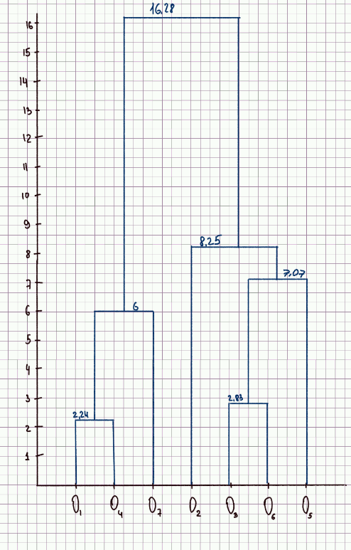
2 | 2
6 | 11
12 | 7
4 | 3
13 | 14
14 | 9
8 | 2
 | 1 | 2 | 3 | 4 | 5 | 6 | 7
1 | 0.00 | 9.85 | 11.18 | 2.24 | 16.28 | 13.89 | 6.00
2 | 9.85 | 0.00 | 7.21 | 8.25 | 7.62 | 8.25 | 9.22
3 | 11.18 | 7.21 | 0.00 | 8.94 | 7.07 | 2.83 | 6.40
4 | 2.24 | 8.25 | 8.94 | 0.00 | 14.21 | 11.66 | 4.12
5 | 16.28 | 7.62 | 7.07 | 14.21 | 0.00 | 5.10 | 0.00
6 | 13.89 | 8.25 | 2.83 | 11.66 | 5.10 | 0.00 | 9.22
7 | 6.00 | 9.22 | 6.40 | 4.12 | 13.00 | 9.22 | 0.00

 | 14 | 2 | 3 | 5 | 6 | 7
14 | 0.00 | 8.25 | 8.94 | 14.21 | 11.66 | 4.12
2 | 8.25 | 0.00 | 7.21 | 7.62 | 8.25 | 9.22
3 | 8.94 | 7.21 | 0.00 | 7.07 | 2.83 | 6.40
5 | 14.21 | 7.62 | 7.07 | 0.00 | 5.10 | 13.00
6 | 11.66 | 8.25 | 2.83 | 5.10 | 0.00 | 9.22
7 | 4.12 | 9.22 | 6.40 | 13.00 | 9.22 | 0.00

 | 14 | 2 | 36 | 5 | 7
14 | 0 | 8.25 | 8.94 | 14.21 | 4.12
2 | 8.25 | 0 | 7.21 | 7.62 | 9.22
36 | 8.94 | 7.21 | 0 | 5.1 | 6.4
5 | 14.21 | 7.62 | 5.1 | 0 | 13
7 | 4.12 | 9.22 | 6.4 | 13 | 0

 | 147 | 2 | 36 | 5
147 | 0 | 8.25 | 6.4 | 13
2 | 8.25 | 0 | 7.21 | 7.62
36 | 6.4 | 7.21 | 0 | 5.1
5 | 13 | 7.62 | 5.1 | 0

 | 147 | 356 | 2
147 | 0 | 6.4 | 8.25
356 | 6.4 | 0 | 7.21
2 | 8.25 | 7.21 | 0

 | 134567 | 2
134567 | 0 | 7.21
2 | 7.21 | 0

Полная связь
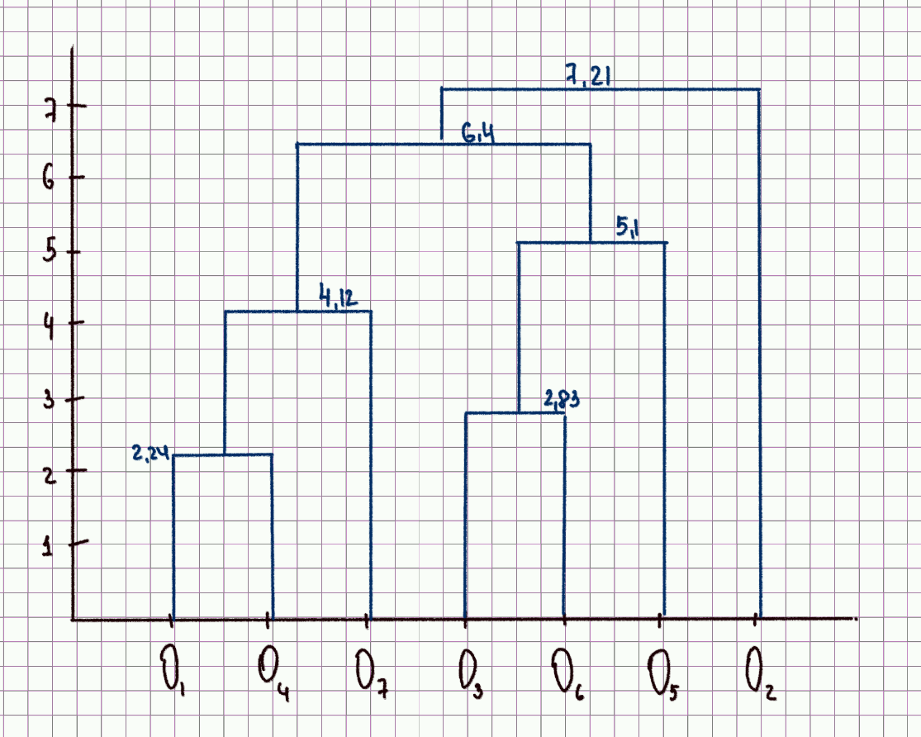
2 | 2
6 | 11
12 | 7
4 | 3
13 | 14
14 | 9
8 | 2
 | 1 | 2 | 3 | 4 | 5 | 6 | 7
1 | 0.00 | 9.85 | 11.18 | 2.24 | 16.28 | 13.89 | 6.00
2 | 9.85 | 0.00 | 7.21 | 8.25 | 7.62 | 8.25 | 9.22
3 | 11.18 | 7.21 | 0.00 | 8.94 | 7.07 | 2.83 | 6.40
4 | 2.24 | 8.25 | 8.94 | 0.00 | 14.21 | 11.66 | 4.12
5 | 16.28 | 7.62 | 7.07 | 14.21 | 0.00 | 5.10 | 13.00
6 | 13.89 | 8.25 | 2.83 | 11.66 | 5.10 | 0.00 | 9.22
7 | 6.00 | 9.22 | 6.40 | 4.12 | 13.00 | 9.22 | 0.00

 | 14 | 2 | 3 | 5 | 6 | 7
14 | 0.00 | 9.85 | 11.18 | 16.28 | 13.89 | 6.00
2 | 9.85 | 0.00 | 7.21 | 7.62 | 8.25 | 9.22
3 | 11.18 | 7.21 | 0.00 | 7.07 | 2.83 | 6.40
5 | 16.28 | 7.62 | 7.07 | 0.00 | 5.10 | 13.00
6 | 13.89 | 8.25 | 2.83 | 5.10 | 0.00 | 9.22
7 | 6.00 | 9.22 | 6.40 | 13.00 | 9.22 | 0.00

 | 14 | 2 | 36 | 5 | 7
14 | 0 | 9.85 | 13.89 | 16.28 | 6
2 | 9.85 | 0 | 8.25 | 7.62 | 9.22
36 | 13.89 | 8.25 | 0 | 7.07 | 9.22
5 | 16.28 | 7.62 | 7.07 | 0 | 13
7 | 6 | 9.22 | 9.22 | 13 | 0

 | 147 | 2 | 36 | 5
147 | 0 | 9.85 | 13.89 | 16.28
2 | 9.85 | 0 | 8.25 | 7.62
36 | 13.89 | 8.25 | 0 | 7.07
5 | 16.28 | 7.62 | 7.07 | 0

 | 147 | 356 | 2
147 | 0 | 16.28 | 9.85
356 | 16.28 | 0 | 8.25
2 | 9.85 | 8.25 | 0

 | 147 | 2356
147 | 0 | 16.28
2356 | 16.28 | 0

